Sheet1
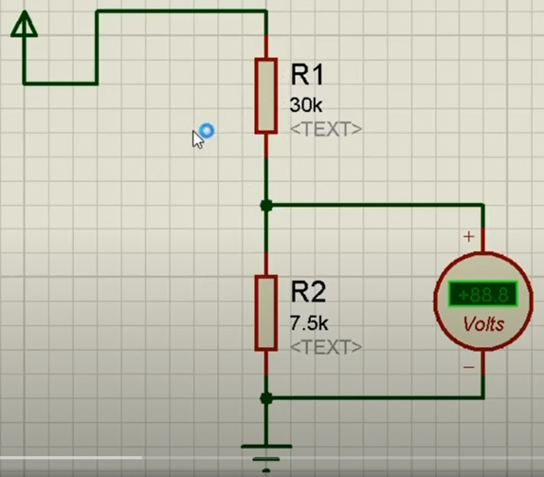
הורדת מתח
Vin | 6.3 | 6.3
Vout | 3.4 | 3.5538461538
Aout | 0.7 | 0.7
Out Power | 2.38 | 2.4876923077
R1 | 4.8571428571 | 5.1
R2 | 5.6945812808 | 6.6

R1 = R2 * (Vin/Vout - 1) R2 = R1 / (Vin/Vout - 1)

נגדים מקבילים
R1 | 10
R2 | 20
R | 6.6666666667

R = (R1 * R2) / (R1 + R2)

kofiko

